VIATICOS
SOLICITUD DE VIÁTICOS
RECURSO ESTATAL

UNIDAD:
NOMBRE DEL EMPLEADO:
NUMERO DE EMPLEADO:
PUESTO DEL EMPLEADO:
NO. OFICIO DE LA COMISIÓN:
LUGAR DE COMISIÓN:
INICIO DE COMISIÓN:
TERMINO DE COMISIÓN:

ACTIVIDADES A REALIZAR:

ZONA: |  | $/DIA | NIVEL: |  | $/NOCHE | IMPORTE VIATICOS
DÍAS: |  | #N/A | NOCHES: |  | #N/A | #N/A

 | No. DE KMS | $LT/GAS | RENDIMIENTO KMS | IMPORTE GAS | CASETAS Ó TAXIS
 |  |  |  | #DIV/0!

 |  | IMPORTE TOTAL EROGADO: |  | #DIV/0!

SI
NO
 | PASAJE AEREO: | FALSE | FALSE
 | AEROLINEA SUGERIDA:
 | HORARIO SUGERIDO: |  | IDA: FECHA | REGRESO: FECHA
 |  |  | HR VUELO | HR VUELO

COMISIONADO |  |  | JEFE INMEDIATO
0 |  |  | NOMBRE DEL JEFE INMEDIATO
0 |  |  | PUESTO DEL JEFE INMEDIATO

Vo. Bo.
#N/A
#N/A

FAVOR DE SELLAR ESTE FORMATO

Con fundamentos en el capitulo octavo "Pasajes y viáticos" en todos sus numerales, de los Lineamientos para el Ejercicio del Presupuesto del Gobierno del Estado de Chihuahua de la Secretaría de Hacienda.

INSTRUCTIVO
 |  | ZONA 1 | Rendimiento Kms | Cilindros
NIVEL JERARQUICO | TARIFA DIA | TARIFA NOCHE | 5 | 8
NIVEL I | $452.56 | $1,810.24 | 8 | 6
NIVEL II | $452.56 | $1,583.96 | 10 | 4
NIVEL III Y IV | $339.42 | $1,357.68
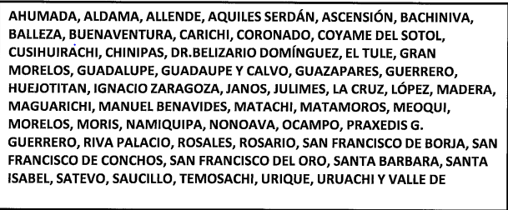

 |  | ZONA 2
NIVEL JERARQUICO | TARIFA DIA | TARIFA NOCHE
NIVEL I | $452.56 | $1,810.24
NIVEL II | $452.56 | $1,697.10
NIVEL III Y IV | $339.42 | $1,470.82

 |  | ZONA 3
NIVEL JERARQUICO | TARIFA DIA | TARIFA NOCHE
NIVEL I | $565.70 | $2,375.94
NIVEL II | $565.70 | $2,149.66
NIVEL III Y IV | $452.56 | $1,810.24

 |  | ZONA 4
NIVEL JERARQUICO | TARIFA DIA | TARIFA NOCHE
NIVEL I | $1,131.40 | $3,959.90
NIVEL II | $1,018.26 | $3,507.34
NIVEL III Y IV | $905.12 | $3,054.78

 |  | ZONA 5
NIVEL JERARQUICO | TARIFA DIA | TARIFA NOCHE
NIVEL I | $678.84 | $2,715.36
NIVEL II | $565.70 | $2,489.08
NIVEL III Y IV | $452.56 | $2,149.66

 | REPÚBLICA MÁS ECONOMICOS (ZONA 6)
NIVEL JERARQUICO | TARIFA DIA | TARIFA NOCHE
NIVEL I | $1,018.26 | $3,281.06
NIVEL II | $905.12 | $2,828.50
NIVEL III Y IV | $791.98 | $2,375.94

 | REPÚBLICA MÁS CARAS (ZONA 7)
NIVEL JERARQUICO | TARIFA DIA | TARIFA NOCHE
NIVEL I | $1,244.54 | $4,412.46
NIVEL II | $1,018.26 | $3,733.62
NIVEL III Y IV | $905.12 | $3,167.92

